Outline
CRC計算の説明

【詳細説明ページ】
 | Sunshine Web page: |  |  | http://www.sunshine2k.de/coding/javascript/crc/crc_js.html

 |  | 概念説明のページ：
 |  |  | 上記のSunshineのWeb pageにはCRCの説明も載っている（下記のリンク）。
 |  |  | http://www.sunshine2k.de/articles/coding/crc/understanding_crc.html

【簡易説明】
 | 検査符号（Checksum）の長さをｎとした時、CRCは下記の計算を行う。

 | n ビットの検査符号計算：
 |  | Step1. | 生成多項式から検査用ビットパターン（マスク値）を生成する
 |  | 左端及び右端のビットが 1 である ( n + 1) ビットのビットパターンを規則（生成多項式）に従って生成する。
 |  | 生成多項式の計算は下記を参照。生成多項式は検査符号長になるので、このビットパターンは左端の１ビット分（１が入る）だけビット長が長くなる。

 |  | Step2.
 |  | 検査対象（データ）のビット列の右端に n ビットの 0 を付加したビット列を作る。

 |  | Step3.
 |  | Step2. で作ったビット列に対して次の操作を行う。
 |  |  | Step.3-1 ビット列の左端から調べ、最初に値が 1 であるビットの位置 （A）を見つける。
 |  |  | Step.3-2（A） を左端とし （A） + n を右端とする部分ビット列に対し，
 |  |  | Step1.で生成した検査用ビットパターン（マスク値）で排他的論理和 (XOR) を取る。
 |  |  | Step.3-3 ビット列の右端 n ビットまですべて 0 になるまで， Step.3-1とStep.3-2を繰り返す。
 |  |  |  | 最後に残った余りが検査符号となる

 |  | 参考：CRC基礎；技術者試験受験ナビ |  |  |  | https://www.seplus.jp/dokushuzemi/ec/fe/fenavi/mastering_tech/crc/

 | 手計算の例：
 |  | Link to sheet 'CRC8_(manual_calculation_1)' |  |  |  |  | CRC計算の手計算説明 その１
 |  | Link to sheet 'CRC8_(manual_calculation_2)' |  |  |  |  | CRC計算の手計算説明 その２
 |  | Link to sheet 'XOR_A&B' |  |  |  |  | XORの試算（Value AとValue BのXOR）

 | 【生成多項式について】
 |  | Wikipedia：CRCより |  |  | https://ja.wikipedia.org/wiki/%E5%B7%A1%E5%9B%9E%E5%86%97%E9%95%B7%E6%A4%9C%E6%9F%BB
 |  | Polynomial値は生成多項式から計算されるが、具体的な計算は下記のようになっている。
 |  | CRC桁よりも大きい部分は含まれない（CRC8ならPolynomial値は1バイト。CRC16ならPolynomial値は2バイト）。

 |  | X16 + X12 + X5 + 1 |  |  |  | 0x11021 => 0x1021 |  |  | CCIT-FALSE CRC16
 |  |  | Xx | Dec | Hex
 |  |  | 2^16 | 65536
 |  |  | 2^12 | 4096
 |  |  | 2^5 | 32
 |  |  | 1 | 1
 |  |  | Sum Dec | 69665 | 0x11021

 |  | X8 + X4 + X3 + X2 + 1 |  |  |  | 0x11D => 0x1D |  |  | SAE J1850
 |  |  | Xx | Dec | Hex
 |  |  | 2^8 | 256
 |  |  | 2^4 | 16
 |  |  | 2^3 | 8
 |  |  | 2^2 | 4
 |  |  | 1 | 1
 |  |  | Sum Dec | 285 | 0x11D

 | 生成多項式とLook up tableについて：
 | これ以降のコード説明のシートでは生成多項式（Polynomial）はSunshine Web pageで生成したLook up tableのかたちで出てくる。
 | Look up tableはXOR計算一回につき生じる256通りの答え（XORの余りの値）を一次元配列として持っている
 | （ビット計算をすると処理リソースの無駄になるため、余りのパターン全256通りの答えを一次元の配列として用意する事でリソースを節約している）。
 |  | Sunshine Web page：
 |  | http://www.sunshine2k.de/coding/javascript/crc/crc_js.html

 | Look up tableについて、余りが１の時の値は必ず生成多項式で計算した値となる。
 | 上記の通りSunhineのWeb pageではLook Up Tableが表示されるが、除算(XOR)の結果が1の場合の結果は必ず生成多項式の計算結果となる。
 | 理由は、余りが１の場合というのは、検査対象の最終ビットが１になるので、生成多項式の左端に１が足された式との除算は、
 | 言い換えると０ Paddingされたビットと多項式のXORになるためである（全て0 Paddingされた部分に多項式でXORするのと同じなので、結果は生成多項式となる）。

 | その為、以降のシートのコードではLook up tableの配列[1]の値（つまり、XOR結果の余りが1の場合の答え）をPolynomialとして参照、表示している。
 | Look up table自体の計算はしていないため、Polynomialに応じてコードのLook up tableを変更する必要がある事に注意する。

 |  | Tips:
 |  | Look up tableをコード上で使えるようにデータを加工する必要があるが、
 |  | ExcelにLook up tableをコピーした後にTorow()関数やTocol()関数（と&の文字列の結合）を使うと比較的簡易な方法で素早く対応可能。

Lookup Table: 0x00 0x07 0x0E 0x09 0x1C 0x1B 0x12 0x15 0x38 0x3F 0x36 0x31 0x24 0x23 0x2A 0x2D 0x70 0x77 0x7E 0x79 0x6C 0x6B 0x62 0x65 0x48 0x4F 0x46 0x41 0x54 0x53 0x5A 0x5D 0xE0 0xE7 0xEE 0xE9 0xFC 0xFB 0xF2 0xF5 0xD8 0xDF 0xD6 0xD1 0xC4 0xC3 0xCA 0xCD 0x90 0x97 0x9E 0x99 0x8C 0x8B 0x82 0x85 0xA8 0xAF 0xA6 0xA1 0xB4 0xB3 0xBA 0xBD

 |  | Lookup Table: |  |  |  |  |  | 0x00 0x07 0x0E 0x09 0x1C 0x1B 0x12 0x15 0x38 0x3F 0x36 0x31 0x24 0x23 0x2A 0x2D 0x70 0x77 0x7E 0x79 0x6C 0x6B 0x62 0x65 0x48 0x4F 0x46 0x41 0x54 0x53 0x5A 0x5D 0xE0 0xE7 0xEE 0xE9 0xFC 0xFB 0xF2 0xF5 0xD8 0xDF 0xD6 0xD1 0xC4 0xC3 0xCA 0xCD 0x90 0x97 0x9E 0x99 0x8C 0x8B 0x82 0x85 0xA8 0xAF 0xA6 0xA1 0xB4 0xB3 0xBA 0xBD
 |  | 0x00 0x07 0x0E 0x09 0x1C 0x1B 0x12 0x15 0x38 0x3F 0x36 0x31 0x24 0x23 0x2A 0x2D 0x70 0x77 0x7E 0x79 0x6C 0x6B 0x62 0x65 0x48 0x4F 0x46 0x41 0x54 0x53 0x5A 0x5D 0xE0 0xE7 0xEE 0xE9 0xFC 0xFB 0xF2 0xF5 0xD8 0xDF 0xD6 0xD1 0xC4 0xC3 0xCA 0xCD 0x90 0x97 0x9E 0x99 0x8C 0x8B 0x82 0x85 0xA8 0xAF 0xA6 0xA1 0xB4 0xB3 0xBA 0xBD

C#_CRC16
CRC16計算のためのコード実装例 （C#）

【使い方】
 | 下記コード例のCRC16の計算コードを実行する方法を説明する。
 | 事前にC#コンパイルが必要となる。コンパイルについては下記の【コード例】 - コンパイル方法を参照の事。

 |  | 実行ファイル”240404_CRC16_with_args .exe”があるフォルダに移動し、フォルダのアドレスバーのパスに”cmd”と入力し、エンターを押す。
 |  | コマンドプロンプトが開くので、下記のコマンドを入力する。
 |  | コマンドプロンプト入力：
 |  |  | 240404_CRC16_with_args (データ)
 |  |  |  | ※赤字のデータ部分の注意事項は下記を参照の事。

 | 入力するデータを変更する方法；
 | ・ 引数は10進数のデータ（16進数の入力は未対応）。データ数は任意で変えられるので、スペースで区切る。
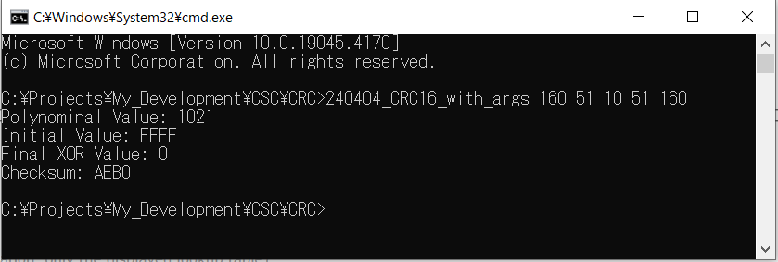
＜実行例＞
 | CRCパラメータをコード上で変更する方法；
 | ・ Polynomialの変更
 | Polynomialに対するテーブル値は下記SunshineのWeb pageの”Calculate CRC!”
 | を実行した時に表示されるLook up tableをコードにコピーして変更する。
 | （Polynomial値を仕様に合わせてCalculate CRCする事に注意）。

 |  | Link to ”生成多項式とLook up tableについて：”

 | または、下記の”CRC16 Look up tableを計算するコード”結果からもコピー可能。

 | ・ Initial Valueの変更
 | 現状引数などのパラメータで変更が出来ないのでコード上で定数を変更する。
 |  | ＜下記ソースコード変更箇所＞
 |  | ushort Initial_Value = 0xFFFF;

 | ・ Final XOR Valueの変更
 | 現状引数などのパラメータで変更が出来ないのでコード上で定数を変更する。
 |  | ＜下記ソースコード変更箇所＞
 |  | ushort Final_XOR_Value = 0x0000;

 | 確かめ算：
 |  | 下記Sunhine Web pageで計算結果の確からしさを確認できる。
 |  | Sunhine Web page： |  | http://www.sunshine2k.de/coding/javascript/crc/crc_js.html
 |  |  | ※CRC16を選択し、計算対象のデータを入力し、Polynomial、Initial Value、Final XOR ValueをCustomizeしてCalculate CRCを実行する。

【コード例】
CRC16を計算するコード（CRC Look up tableは固定値）
 | C# ソースファイル：
 |  | 240404_CRC16_with_args.cs（添付）

 | コンパイル方法：
 |  | C#コンパイラは下記に”csc.exe”というファイルがあるのでこの実行ファイルにコンパイル対象のC#コードを引数として渡す。

 |  | ソースコードがあるフォルダに移動し、フォルダのアドレスバーのパスに”cmd”と入力し、エンターを押す。
 |  | コマンドプロンプトが開くので、下記のコマンドを入力する。
 |  | コンパイルが成功すれば同じフォルダに*.csファイルと同じ名前で*.exeファイルが生成される。
 |  | コマンドプロンプト入力：
 |  |  | C:\Windows\Microsoft.NET\Framework64\v4.0.30319\csc 240404_CRC16_with_args.cs
 |  |  |  | ※赤字のVersion部分はインストール環境に依存する可能性があるので各自確認する必要がある。

 | C# ソースファイル内容：
/*
Reference Web page:
URL:http://www.sunshine2k.de/coding/javascript/crc/crc_js.html
*/
using System;
public class Program
{
public static void Main(string[] args)
{
ushort[] Crc16Table = new ushort[]
{
0x0000, 0x1021, 0x2042, 0x3063, 0x4084, 0x50A5, 0x60C6, 0x70E7,
0x8108, 0x9129, 0xA14A, 0xB16B, 0xC18C, 0xD1AD, 0xE1CE, 0xF1EF,
0x1231, 0x0210, 0x3273, 0x2252, 0x52B5, 0x4294, 0x72F7, 0x62D6,
0x9339, 0x8318, 0xB37B, 0xA35A, 0xD3BD, 0xC39C, 0xF3FF, 0xE3DE,
0x2462, 0x3443, 0x0420, 0x1401, 0x64E6, 0x74C7, 0x44A4, 0x5485,
0xA56A, 0xB54B, 0x8528, 0x9509, 0xE5EE, 0xF5CF, 0xC5AC, 0xD58D,
0x3653, 0x2672, 0x1611, 0x0630, 0x76D7, 0x66F6, 0x5695, 0x46B4,
0xB75B, 0xA77A, 0x9719, 0x8738, 0xF7DF, 0xE7FE, 0xD79D, 0xC7BC,
0x48C4, 0x58E5, 0x6886, 0x78A7, 0x0840, 0x1861, 0x2802, 0x3823,
0xC9CC, 0xD9ED, 0xE98E, 0xF9AF, 0x8948, 0x9969, 0xA90A, 0xB92B,
0x5AF5, 0x4AD4, 0x7AB7, 0x6A96, 0x1A71, 0x0A50, 0x3A33, 0x2A12,
0xDBFD, 0xCBDC, 0xFBBF, 0xEB9E, 0x9B79, 0x8B58, 0xBB3B, 0xAB1A,
0x6CA6, 0x7C87, 0x4CE4, 0x5CC5, 0x2C22, 0x3C03, 0x0C60, 0x1C41,
0xEDAE, 0xFD8F, 0xCDEC, 0xDDCD, 0xAD2A, 0xBD0B, 0x8D68, 0x9D49,
0x7E97, 0x6EB6, 0x5ED5, 0x4EF4, 0x3E13, 0x2E32, 0x1E51, 0x0E70,
0xFF9F, 0xEFBE, 0xDFDD, 0xCFFC, 0xBF1B, 0xAF3A, 0x9F59, 0x8F78,
0x9188, 0x81A9, 0xB1CA, 0xA1EB, 0xD10C, 0xC12D, 0xF14E, 0xE16F,
0x1080, 0x00A1, 0x30C2, 0x20E3, 0x5004, 0x4025, 0x7046, 0x6067,
0x83B9, 0x9398, 0xA3FB, 0xB3DA, 0xC33D, 0xD31C, 0xE37F, 0xF35E,
0x02B1, 0x1290, 0x22F3, 0x32D2, 0x4235, 0x5214, 0x6277, 0x7256,
0xB5EA, 0xA5CB, 0x95A8, 0x8589, 0xF56E, 0xE54F, 0xD52C, 0xC50D,
0x34E2, 0x24C3, 0x14A0, 0x0481, 0x7466, 0x6447, 0x5424, 0x4405,
0xA7DB, 0xB7FA, 0x8799, 0x97B8, 0xE75F, 0xF77E, 0xC71D, 0xD73C,
0x26D3, 0x36F2, 0x0691, 0x16B0, 0x6657, 0x7676, 0x4615, 0x5634,
0xD94C, 0xC96D, 0xF90E, 0xE92F, 0x99C8, 0x89E9, 0xB98A, 0xA9AB,
0x5844, 0x4865, 0x7806, 0x6827, 0x18C0, 0x08E1, 0x3882, 0x28A3,
0xCB7D, 0xDB5C, 0xEB3F, 0xFB1E, 0x8BF9, 0x9BD8, 0xABBB, 0xBB9A,
0x4A75, 0x5A54, 0x6A37, 0x7A16, 0x0AF1, 0x1AD0, 0x2AB3, 0x3A92,
0xFD2E, 0xED0F, 0xDD6C, 0xCD4D, 0xBDAA, 0xAD8B, 0x9DE8, 0x8DC9,
0x7C26, 0x6C07, 0x5C64, 0x4C45, 0x3CA2, 0x2C83, 0x1CE0, 0x0CC1,
0xEF1F, 0xFF3E, 0xCF5D, 0xDF7C, 0xAF9B, 0xBFBA, 0x8FD9, 0x9FF8,
0x6E17, 0x7E36, 0x4E55, 0x5E74, 0x2E93, 0x3EB2, 0x0ED1, 0x1EF0
};
if (args.Length == 0)
{
Console.WriteLine("Please provide decimal int data as command-line arguments.");
return;
}
byte[] Message_Data = new byte[args.Length];
for (int i = 0; i < args.Length; i++)
{
byte dataByte;
if (!byte.TryParse(args[i], out dataByte))
{
//Console.WriteLine($"Invalid data: {args[i]}");
Console.WriteLine("Invalid data: " + args[i]);
return;
}
Message_Data[i] = dataByte;
}
/*
byte[] Message_Data = new byte[]
{
0x02, 0x03, 0x04, 0x05, 0x06, 0x07, 0x08, 0x09,
0x10, 0x11, 0x12, 0x13, 0x14, 0x15, 0x16, 0x17,
0x18, 0x19, 0x20, 0x21, 0x22, 0x23, 0x24, 0x25,
0x26, 0x27, 0x66, 0x06
};
*/
int length = Message_Data.Length;
ushort Initial_Value = 0xFFFF;
ushort Final_XOR_Value = 0x0000;
ushort Checksum;
Checksum = Initial_Value;
for (int i = 0; i < length; i++)
{
byte pos = (byte)(((Checksum ^ (Message_Data[i] << 8)) >> 8) & 0xFF);
Checksum = (ushort)((Checksum << 8) ^ Crc16Table[pos]);
}
Checksum = (ushort)(Checksum ^ Final_XOR_Value);
Console.WriteLine("Polynominal Value: " + String.Format("{0:X}",Crc16Table[1])); //Fujiik Add write line
Console.WriteLine("Initial Value: " + String.Format("{0:X}",Initial_Value)); //Fujiik Add write line
Console.WriteLine("Final XOR Value: " + Final_XOR_Value.ToString("X"));
//Console.WriteLine(Checksum.ToString("X"));
Console.WriteLine("Checksum: " + String.Format("{0:X}", Checksum));
}
}

CRC16 Look up tableを計算するコード
 | C# ソースファイル：
 |  | 240408_Create_CRC16_Table_main_with_arg.cs （添付）

 | コンパイル方法：
 |  | コンパイル方法は上記の（CRC16を計算するコード）と同じ。使用するファイルが異なるだけ。

 | 使用方法：
 |  | ・ 引数は生成多項式から作られたPolynomial値を10進数で入力する。
 |  | 引数が無い場合、下記のエラーが表示される。

 |  | ・ 計算結果の確からしさは、計算結果のLook up tableの配列[1]の値で確認できる。
 |  |  | Link to ”生成多項式とLook up tableについて：”
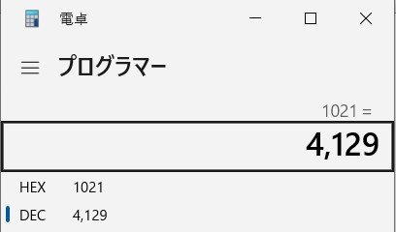
引数で指定したPolynominal値（生成多項式から計算した結果）と、計算結果のLook up tableの配列[1]の値は一致する。
この例では、引数4129（Decimal）はPolynominal値0x1021で一致している。

C#_CRC8
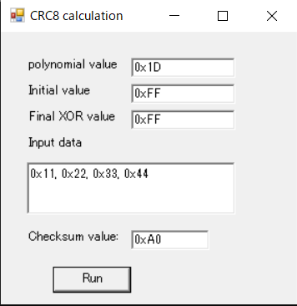
CRC8計算のためのコード実装例 （C#）

【使い方】
 | 下記コード例のCRC8の計算コードを実行する方法を説明する。
 | 事前にC#コンパイルが必要となる。コンパイルについては下記の【コード例】 - コンパイル方法を参照の事。

 |  | 実行ファイル”240404_CRC8_with_args .exe”があるフォルダに移動し、フォルダのアドレスバーのパスに”cmd”と入力し、エンターを押す。
 |  | コマンドプロンプトが開くので、下記のコマンドを入力する。
 |  | コマンドプロンプト入力：
 |  |  | 240404_CRC8_with_args (データ)
 |  |  |  | ※赤字のデータ部分の注意事項は下記を参照の事。

 | 入力するデータを変更する方法；
 | ・ 引数は10進数のデータ（16進数の入力は未対応）。データ数は任意で変えられるので、スペースで区切る。
＜実行例＞
 | CRCパラメータをコード上で変更する方法；
 | ・ Polynomialの変更
 | Polynomialに対するテーブル値は下記SunshineのWeb pageの”Calculate CRC!”
 | を実行した時に表示されるLook up tableをコードにコピーして変更する
 | （Polynomial値を仕様に合わせてCalculate CRCする事に注意）。

 |  | Link to ”生成多項式とLook up tableについて：”

 | または、下記の”CRC8 Look up tableを計算するコード”結果からもコピー可能。

 | ・ Initial Valueの変更
 | 現状引数などのパラメータで変更が出来ないのでコード上で定数を変更する。
 |  | ＜下記ソースコード変更箇所＞
 |  | Initial_Value = 0x00;

 | ・ Final XOR Valueの変更
 | 現状引数などのパラメータで変更が出来ないのでコード上で定数を変更する。
 |  | ＜下記ソースコード変更箇所＞
 |  | Final_XOR_Value = 0x00;

 | 確かめ算：
 |  | 下記Sunhine Web pageで計算結果の確からしさを確認できる。
 |  | Sunhine Web page： |  | http://www.sunshine2k.de/coding/javascript/crc/crc_js.html
 |  |  | ※CRC8を選択し、計算対象のデータを入力し、Polynomial、Initial Value、Final XOR ValueをCustomizeしてCalculate CRCを実行する。

【コード例】
CRC8を計算するコード（CRC Look up tableは固定値）
 | C# ソースファイル：
 |  | 240404_CRC8_with_args.cs （添付）

 | コンパイル方法：
 |  | C#コンパイラは下記に”csc.exe”というファイルがあるのでこの実行ファイルにコンパイル対象のC#コードを引数として渡す。

 |  | ソースコードがあるフォルダに移動し、フォルダのアドレスバーのパスに”cmd”と入力し、エンターを押す。
 |  | コマンドプロンプトが開くので、下記のコマンドを入力する。
 |  | コンパイルが成功すれば同じフォルダに*.csファイルと同じ名前で*.exeファイルが生成される。
 |  | コマンドプロンプト入力：
 |  |  | C:\Windows\Microsoft.NET\Framework64\v4.0.30319\csc 240404_CRC8_with_args.cs
 |  |  |  | ※赤字のVersion部分はインストール環境に依存する可能性があるので各自確認する必要がある。

 | C# ソースファイル内容：
/*
Reference Web page:
URL:http://www.sunshine2k.de/coding/javascript/crc/crc_js.html
*/
using System;
public class Program
{
static readonly byte[] Crc8Table = new byte[]
{
0x00, 0x1D, 0x3A, 0x27, 0x74, 0x69, 0x4E, 0x53, 0xE8, 0xF5, 0xD2, 0xCF, 0x9C, 0x81, 0xA6, 0xBB,
0xCD, 0xD0, 0xF7, 0xEA, 0xB9, 0xA4, 0x83, 0x9E, 0x25, 0x38, 0x1F, 0x02, 0x51, 0x4C, 0x6B, 0x76,
0x87, 0x9A, 0xBD, 0xA0, 0xF3, 0xEE, 0xC9, 0xD4, 0x6F, 0x72, 0x55, 0x48, 0x1B, 0x06, 0x21, 0x3C,
0x4A, 0x57, 0x70, 0x6D, 0x3E, 0x23, 0x04, 0x19, 0xA2, 0xBF, 0x98, 0x85, 0xD6, 0xCB, 0xEC, 0xF1,
0x13, 0x0E, 0x29, 0x34, 0x67, 0x7A, 0x5D, 0x40, 0xFB, 0xE6, 0xC1, 0xDC, 0x8F, 0x92, 0xB5, 0xA8,
0xDE, 0xC3, 0xE4, 0xF9, 0xAA, 0xB7, 0x90, 0x8D, 0x36, 0x2B, 0x0C, 0x11, 0x42, 0x5F, 0x78, 0x65,
0x94, 0x89, 0xAE, 0xB3, 0xE0, 0xFD, 0xDA, 0xC7, 0x7C, 0x61, 0x46, 0x5B, 0x08, 0x15, 0x32, 0x2F,
0x59, 0x44, 0x63, 0x7E, 0x2D, 0x30, 0x17, 0x0A, 0xB1, 0xAC, 0x8B, 0x96, 0xC5, 0xD8, 0xFF, 0xE2,
0x26, 0x3B, 0x1C, 0x01, 0x52, 0x4F, 0x68, 0x75, 0xCE, 0xD3, 0xF4, 0xE9, 0xBA, 0xA7, 0x80, 0x9D,
0xEB, 0xF6, 0xD1, 0xCC, 0x9F, 0x82, 0xA5, 0xB8, 0x03, 0x1E, 0x39, 0x24, 0x77, 0x6A, 0x4D, 0x50,
0xA1, 0xBC, 0x9B, 0x86, 0xD5, 0xC8, 0xEF, 0xF2, 0x49, 0x54, 0x73, 0x6E, 0x3D, 0x20, 0x07, 0x1A,
0x6C, 0x71, 0x56, 0x4B, 0x18, 0x05, 0x22, 0x3F, 0x84, 0x99, 0xBE, 0xA3, 0xF0, 0xED, 0xCA, 0xD7,
0x35, 0x28, 0x0F, 0x12, 0x41, 0x5C, 0x7B, 0x66, 0xDD, 0xC0, 0xE7, 0xFA, 0xA9, 0xB4, 0x93, 0x8E,
0xF8, 0xE5, 0xC2, 0xDF, 0x8C, 0x91, 0xB6, 0xAB, 0x10, 0x0D, 0x2A, 0x37, 0x64, 0x79, 0x5E, 0x43,
0xB2, 0xAF, 0x88, 0x95, 0xC6, 0xDB, 0xFC, 0xE1, 0x5A, 0x47, 0x60, 0x7D, 0x2E, 0x33, 0x14, 0x09,
0x7F, 0x62, 0x45, 0x58, 0x0B, 0x16, 0x31, 0x2C, 0x97, 0x8A, 0xAD, 0xB0, 0xE3, 0xFE, 0xD9, 0xC4
};
public static void Main(string[] args)
{
if (args.Length == 0)
{
Console.WriteLine("Please provide decimal int data as command-line arguments.");
return;
}
byte Checksum = 0;
byte[] Message_Data = new byte[args.Length];
for (int i = 0; i < args.Length; i++)
{
byte dataByte;
if (!byte.TryParse(args[i], out dataByte))
{
//Console.WriteLine($"Invalid data: {args[i]}");
Console.WriteLine("Invalid data: " + args[i]);
return;
}
Message_Data[i] = dataByte;
}
int length = Message_Data.Length;
byte Initial_Value;
byte Final_XOR_Value;
// Checksum calculation based on SAE J1850
Initial_Value = 0x00;
Final_XOR_Value = 0x00;
//Checksum = 0x00;
Checksum = Initial_Value;
for (int i = 0; i < length; i++)
{
Checksum = Crc8Table[Checksum ^ Message_Data[i]];
}
Checksum = (byte)(Checksum ^ Final_XOR_Value);
//Console.WriteLine($"{Checksum:X}");
//Console.WriteLine(Checksum.ToString("X"));
Console.WriteLine("Polynominal Value: " + String.Format("{0:X}",Crc8Table[1]));
Console.WriteLine("Initial Value: " + String.Format("{0:X}",Initial_Value));
Console.WriteLine("Final XOR Value: " + String.Format("{0:X}",Final_XOR_Value));
Console.WriteLine("Checksum: " + String.Format("{0:X}", Checksum));
}
}

CRC8 Look up tableを計算するコード
 | C# ソースファイル：
 |  | 240408_Create_CRC8_Table_main_with_arg.cs （添付）

 | コンパイル方法：
 |  | コンパイル方法は上記の（CRC8を計算するコード）と同じ。使用するファイルが異なるだけ。

 | 使用方法：
 |  | ・ 引数は生成多項式から作られたPolynomial値を10進数で入力する。
 |  | 引数が無い場合、下記のエラーが表示される。

 |  | ・ 計算結果の確からしさは、計算結果のLook up tableの配列[1]の値で確認できる。
 |  |  | Link to ”生成多項式とLook up tableについて：”
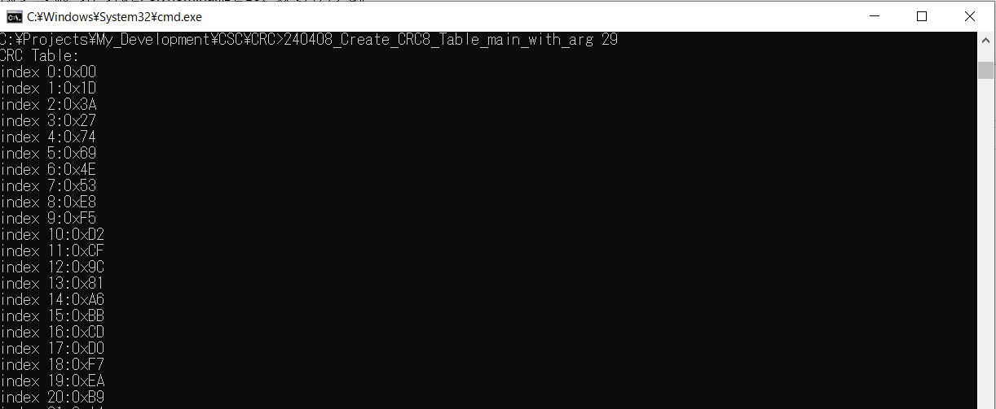
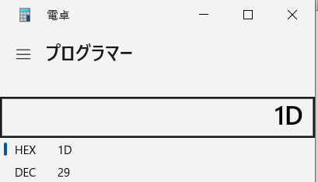
引数で指定したPolynominal値（生成多項式から計算した結果）と、計算結果のLook up tableの配列[1]の値は一致する。
この例では、引数29（Decimal）はPolynominal値0x1Dで一致している。

Windows Form Application； CRC8 Look up tableとChecksumを計算するコード
 | C# ソースファイル：
 |  | CRC8_WinForm_App.cs （添付）
 |  |  |  |  | 保存先：
 |  |  |  |  | PTC...\Japan_Collaboration\Process\LSE_roll-out\LSE_manual\HiLs_Tools\
 |  |  |  |  | Reference\CRC_Calculation\C_Sharp_CRC_calculator\

 | コンパイル方法：
 |  | コンパイル方法は上記の（CRC8を計算するコード）と同じ。使用するファイルが異なるだけ。

 | 使用方法：
 |  | ・ Polynomial、Initial、Final XOR、入力データをそれぞれの値を16進数で入力する。
 |  | 入力データは、","（コンマ）で区切る。最後のデータの後ろに","は付けない。
 |  | ・ Runボタンを押す。
 |  | Checksum valueに計算結果のCRC Checksumが出力される。

Python_CRC
PythonでのCRC確認

 | Pythonライブラリ”PyXCP”にはCRCコードも含まれている。これを利用してPython上でのCRC簡易確認も可能。
 | Pythonはインタプリタ言語のため、コンパイルが不要であり、コード変更と確認が直ぐに行えるメリットがある。

 | ただしこのライブラリ自体がXCP通信規格に則ってCRC16用に作成されているため、CRC用パラメータ（Polynomial、Initial Value、Final XOR Value等）
 | の変更はシート”C#_CRC16”、”C#_CRC8”よりも難易度が高いと思われる（ライブラリとしては標準値のみをサポートしている）。
 | PyXCP自体はCRC8には対応していないので注意する(CRC8のPython実装例は下記【その他】を参照)。

【利用するライブラリ】
 | 利用するライブラリは下記の”PyXCP”にあるChecksum.pyである。インストール方法は下記の【インストール】を参考のこと。
 | URL：
 |  | pyxcp/pyxcp at master · christoph2/pyxcp · GitHub
 |  | https://github.com/christoph2/pyxcp/tree/master/pyxcp

 | コード：
 |  | checksum.py

 | テスト用コード：
 |  | Testフォルダの中にChecksumのテストコードもある。
 |  | test\test_checksum.py

【インストール】
 | ZFのPython環境インストール：
 |  | ”Windows start” => ”Software Center” => ”Self Service Portal” => ”Install Software”でSoftware Applicationを”Python”で検索。
 |  | ZFのSoftware Centerでは下記の登録でPython 3.9やPython 3.11のかたちでパッケージ化されたものがインストールできる。
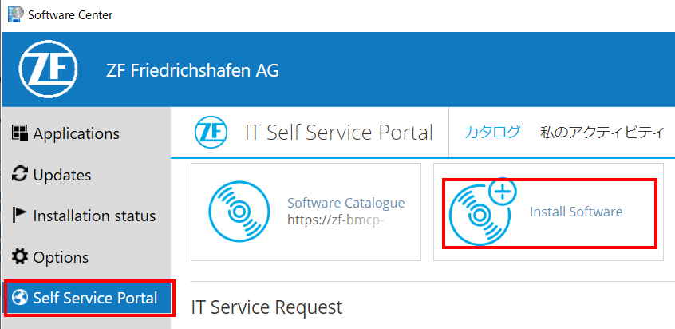
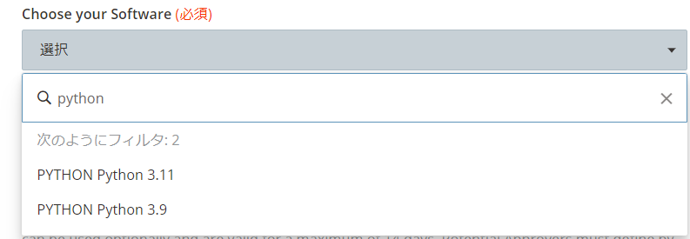

 |  | Pythonインストール後に、コマンドラインで”python --version”を実行するとPython versionが確認できる。

 | 利用するライブラリ（パッケージ）のインストール：
 |  | 利用するライブラリはPyXCPはPypi.orgで配布されているパッケージであり、下記のWeb pageで”pyxcp”と検索すればインストール用のコマンドが確認できる。
 |  | https://pypi.org/ |  |  |  |  | https://pypi.org/project/pyxcp/



 |  | 上記のPageで表示されているコマンド"pip install pyxcp"をコマンドプロンプトで実行するとpyxcp（その時の最新版）がインストールされる。
 |  |  | コマンドプロンプト入力：
 |  |  |  | pip install pyxcp

【実行環境】
 | 実行環境としては、上記インストールに以下のApplicationが含まれている（と思われる）。インストールが完了したらWindowsスタートからApplication名で検索する。

 |  |  | Spyder |  | SpyderヘルプURL：
 |  |  |  |  |  | Welcome to Spyder’s Documentation — Spyder 5 documentation (spyder-ide.org)

 |  |  | PythonWin

【実行例】
 | 下記のコードは、Application”Spyder”から上記pyxcpライブラリのChecksum関数をコールした例である。

 |  | 計算対象データとCRCタイプを引数としてChecksum.check関数に引き渡している。
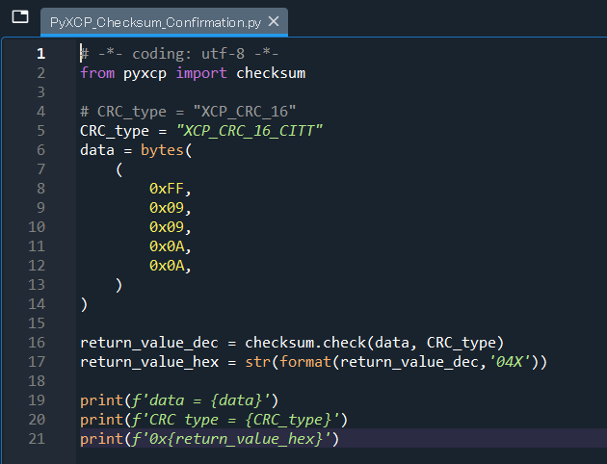
# -*- coding: utf-8 -*-
from pyxcp import checksum
# CRC_type = "XCP_CRC_16"
CRC_type = "XCP_CRC_16_CITT"
data = bytes(
(
0xFF,
0x09,
0x09,
0x0A,
0x0A,
)
)
return_value_dec = checksum.check(data, CRC_type)
return_value_hex = str(format(return_value_dec,'04X'))
print(f'data = {data}')
print(f'CRC type = {CRC_type}')
print(f'0x{return_value_hex}')
ライブラリのインポート

CRCタイプをしていしてる

計算対象データをタプル
（或いはリスト）で準備する

データと指定したCRCタイプを関数に引き渡している。
Initial Value、XORはCRCタイプでのみ決定しているため、（関数の外からは）指定できない事に注意

CRC計算結果を表示している

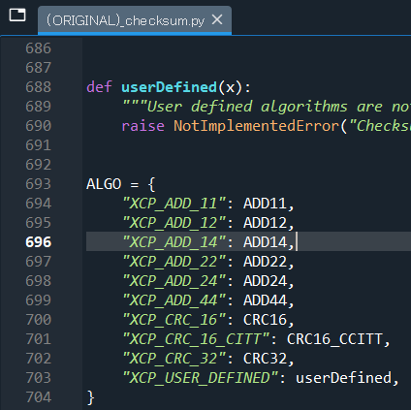

対応しているCRCの種類はchecksum.pyの
ALGOの辞書データで確認できる。
標準のCRC16には対応しているがCRC8には対応していない。

 |  |  |  |  |  | 上記のようにコードを準備したら、"F5"で実行するとCRC計算結果が表示されるようになっている
 |  |  |  |  |  | （printの部分で結果をコンソールに出力している）。
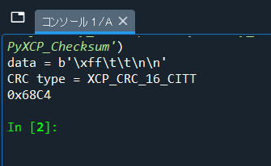

 | 確かめ算：
 |  | 下記Sunhine Web pageで計算結果の確からしさを確認できる。
 |  | Sunhine Web page： |  | http://www.sunshine2k.de/coding/javascript/crc/crc_js.html

【その他】
 | 上記の様にpyXCPライブラリではCRC8には対応していない。
 | CRC8、CRC16に対応し、さらにLook up table自体も計算可能なツールを準備した。
 | CANoeとの連携として、Look up table出力をCAPLにコピー＆ペーストして使えるようにした（","で区切って出力）。

 | ＜実行時の画面＞
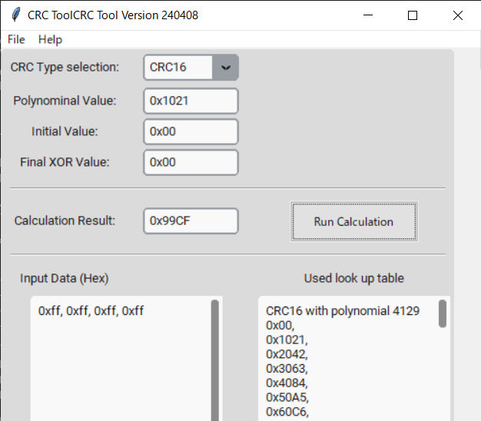

 | ツール保存先とインストール：
 |  | PTC…\Japan_Collaboration\Process\LSE_roll-out\LSE_manual\HiLs_Tools\Reference\CRC_Calculation\Python_CRC_calculator\


 |  | 上記フォルダに入っている全てのファイルをResynchronizeする。 |  |  |  |  |  | https://pypi.org/project/customtkinter/
 |  | 前述の【ZFのPython環境インストール：】に加えて、
 |  | 追加で”customtkinter”という、GUI用のMIT Licenseのライブラリをインストールする必要がある。
 |  | コマンドプロンプト入力：
 |  |  | pip install customtkinter

 |  | CRC_Calculation_GUI_main.pyを実行する。

 | 使い方：
 |  | CRC Typeを選択し、下記CRCパラメータを設定する。
 |  | ・ Polynomial Value
 |  | ・ Initial Value
 |  | ・ Final XOR Value

 |  | ”Input Data”にHexでデータを入力し（改行、あるいは","でデータを区切る）、Run calculationボタンを押すと、
 |  | ”Used look up table”に使用されたLook up tableが、Calculation resultにCRC値が出力される。

CRC8_(manual_calculation_1)
 |  |  |  |  |  |  |  |  |  |  |  |  |  |  |  |  |  |  |  |  | Initial |  |  |  |  |  |  |  |  |  | Final
 |  |  |  |  |  |  |  | polynomial type; | 0x11D |  | 1 | 1 |  |  |  | D |  |  |  |  |  | 0 |  |  |  | 0 |  |  |  |  |  | F |  |  |  | F
 |  |  |  |  |  |  |  |  |  |  |  | 0001 |  |  |  | 1101 |  |  |  |  |  | 0000 |  |  |  | 0000 |  |  |  |  |  | 1111 |  |  |  | 1111
 |  |  |  |  | 0x | 11D | = | 100011101 |  |  | 1 | 0 | 0 | 0 | 1 | 1 | 1 | 0 | 1 |  |  | 0 | 0 | 0 | 0 | 0 | 0 | 0 | 0 |  |  | 1 | 1 | 1 | 1 | 1 | 1 | 1 | 1

# | Byte 9 |  |  |  |  |  |  |  | Byte 8 |  |  |  |  |  |  |  | Byte 7 |  |  |  |  |  |  |  | Byte 6 |  |  |  |  |  |  |  | Byte 5 |  |  |  |  |  |  |  | Byte 4 |  |  |  |  |  |  |  | Byte 3 |  |  |  |  |  |  |  | Byte 2 |  |  |  |  |  |  |  | Byte 1
HEX | f |  |  |  | f |  |  |  | 1 |  |  |  | 1 |  |  |  | 0 |  |  |  | 0 |  |  |  | 0 |  |  |  | 0 |  |  |  | 0 |  |  |  | 0 |  |  |  | 0 |  |  |  | 0 |  |  |  | 0 |  |  |  | 0 |  |  |  | 0 |  |  |  | 0 |  |  |  | 0 |  |  |  | 0
BIN | 1111 |  |  |  | 1111 |  |  |  | 0001 |  |  |  | 0001 |  |  |  | 0000 |  |  |  | 0000 |  |  |  | 0000 |  |  |  | 0000 |  |  |  | 0000 |  |  |  | 0000 |  |  |  | 0000 |  |  |  | 0000 |  |  |  | 0000 |  |  |  | 0000 |  |  |  | 0000 |  |  |  | 0000 |  |  |  | 0000 |  |  |  | 0000
 | 1 | 1 | 1 | 1 | 1 | 1 | 1 | 1 | 0 | 0 | 0 | 1 | 0 | 0 | 0 | 1 | 0 | 0 | 0 | 0 | 0 | 0 | 0 | 0 | 0 | 0 | 0 | 0 | 0 | 0 | 0 | 0 | 0 | 0 | 0 | 0 | 0 | 0 | 0 | 0 | 0 | 0 | 0 | 0 | 0 | 0 | 0 | 0 | 0 | 0 | 0 | 0 | 0 | 0 | 0 | 0 | 0 | 0 | 0 | 0 | 0 | 0 | 0 | 0 | 0 | 0 | 0 | 0 | 0 | 0 | 0 | 0
Initial | 1 | 1 | 1 | 1 | 1 | 1 | 1 | 1
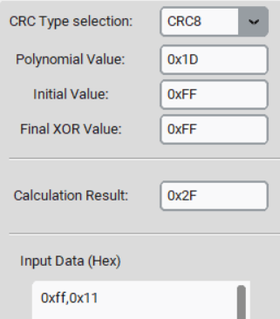
 | 0 | 0 | 0 | 0 | 0 | 0 | 0 | 0 |  |  |  | 1 |  |  |  | 1
 |  |  |  |  |  |  |  |  |  |  |  | 1 | 0 | 0 | 0 | 1 | 1 | 1 | 0 | 1
 |  |  |  |  |  |  |  |  |  |  |  |  | 0 | 0 | 0 | 0 | 1 | 1 | 0 | 1 | 0 | 0 | 0 | 0
 |  |  |  |  |  |  |  |  |  |  |  |  |  |  | Final XOR |  | 1 | 1 | 1 | 1 | 1 | 1 | 1 | 1
 |  |  |  |  |  |  |  |  |  |  |  |  |  |  | Hex | Dec | 0 | 0 | 1 | 0 | 1 | 1 | 1 | 1
 |  |  |  |  |  |  |  |  |  |  |  |  |  |  | 0x2F | 47
ここでは、元データのLSBが０になったタイミングで、Final XORである0xFFをしているが、XORをしている桁に注意。
XORの余りのMSBとFinal XOR値のMSBを合わせて計算している。

1 | 1
 | 1 | 0 | 1 | 1 | 1 | 1 | 1 | 0 | 1 | 0 | 0 | 0 | 0 | 0 | 0 | 0 | 0 | 0 | 1 | 0 | 0 | 1 | 0 | 1 | 0 | 0 | 0 | 0 | 1 | 0 | 0 | 0 | 1 | 1 | 1 | 1 | 1 | 1 | 1 | 1 | 1 | 1 | 1 | 0 | 0 | 0 | 0 | 1 | 0 | 0 | 0 | 0 | 0 | 0 | 1 | 0 | 0 | 0 | 0 | 0 | 0 | 0 | 0 | 0
0 | 1 | 1 | 1 | 1
 |  | 1 |  |  | 1 | 1 | 1 | 0 | 1 | 0 | 0 | 0 | 0 | 0 | 0 | 0 | 0 | 0 | 1 | 0 | 0 | 1 | 0 | 1 | 0 | 0 | 0 | 0 | 1 | 0 | 0 | 0 | 1 | 1 | 1 | 1 | 1 | 1 | 1 | 1 | 1 | 1 | 1 | 0 | 0 | 0 | 0 | 1 | 0 | 0 | 0 | 0 | 0 | 0 | 1 | 0 | 0 | 0 | 0 | 0 | 0 | 0 | 0 | 0
 |  | 1 | 0 | 0 | 1 | 0 | 1 | 1 | 1 | 1
 |  |  |  |  |  | 1 |  | 1 |  | 1 | 0 | 0 | 0 | 0 | 0 | 0 | 0 | 0 | 1 | 0 | 0 | 1 | 0 | 1 | 0 | 0 | 0 | 0 | 1 | 0 | 0 | 0 | 1 | 1 | 1 | 1 | 1 | 1 | 1 | 1 | 1 | 1 | 1 | 0 | 0 | 0 | 0 | 1 | 0 | 0 | 0 | 0 | 0 | 0 | 1 | 0 | 0 | 0 | 0 | 0 | 0 | 0 | 0 | 0
 |  |  |  |  |  | 1 | 0 | 0 | 1 | 0 | 1 | 1 | 1 | 1
 |  |  |  |  |  |  |  | 1 | 1 | 1 | 1 | 1 | 1 | 1 | 0 | 0 | 0 | 0 | 1 | 0 | 0 | 1 | 0 | 1 | 0 | 0 | 0 | 0 | 1 | 0 | 0 | 0 | 1 | 1 | 1 | 1 | 1 | 1 | 1 | 1 | 1 | 1 | 1 | 0 | 0 | 0 | 0 | 1 | 0 | 0 | 0 | 0 | 0 | 0 | 1 | 0 | 0 | 0 | 0 | 0 | 0 | 0 | 0 | 0
 |  |  |  |  |  |  |  | 1 | 0 | 0 | 1 | 0 | 1 | 1 | 1 | 1
 |  |  |  |  |  |  |  |  | 1 | 1 |  | 1 |  |  | 1 | 1 | 0 | 0 | 1 | 0 | 0 | 1 | 0 | 1 | 0 | 0 | 0 | 0 | 1 | 0 | 0 | 0 | 1 | 1 | 1 | 1 | 1 | 1 | 1 | 1 | 1 | 1 | 1 | 0 | 0 | 0 | 0 | 1 | 0 | 0 | 0 | 0 | 0 | 0 | 1 | 0 | 0 | 0 | 0 | 0 | 0 | 0 | 0 | 0
 |  |  |  |  |  |  |  |  | 1 | 0 | 0 | 1 | 0 | 1 | 1 | 1 | 1
 |  |  |  |  |  |  |  |  |  | 1 |  |  |  | 1 |  |  | 1 | 0 | 1 | 0 | 0 | 1 | 0 | 1 | 0 | 0 | 0 | 0 | 1 | 0 | 0 | 0 | 1 | 1 | 1 | 1 | 1 | 1 | 1 | 1 | 1 | 1 | 1 | 0 | 0 | 0 | 0 | 1 | 0 | 0 | 0 | 0 | 0 | 0 | 1 | 0 | 0 | 0 | 0 | 0 | 0 | 0 | 0 | 0
 |  |  |  |  |  |  |  |  |  | 1 | 0 | 0 | 1 | 0 | 1 | 1 | 1 | 1
 |  |  |  |  |  |  |  |  |  |  |  |  | 1 | 1 | 1 | 1 |  | 1 | 1 | 0 | 0 | 1 | 0 | 1 | 0 | 0 | 0 | 0 | 1 | 0 | 0 | 0 | 1 | 1 | 1 | 1 | 1 | 1 | 1 | 1 | 1 | 1 | 1 | 0 | 0 | 0 | 0 | 1 | 0 | 0 | 0 | 0 | 0 | 0 | 1 | 0 | 0 | 0 | 0 | 0 | 0 | 0 | 0 | 0
 |  |  |  |  |  |  |  |  |  |  |  |  | 1 | 0 | 0 | 1 | 0 | 1 | 1 | 1 | 1
 |  |  |  |  |  |  |  |  |  |  |  |  |  | 1 | 1 |  |  |  |  | 1 | 1 | 1 | 0 | 1 | 0 | 0 | 0 | 0 | 1 | 0 | 0 | 0 | 1 | 1 | 1 | 1 | 1 | 1 | 1 | 1 | 1 | 1 | 1 | 0 | 0 | 0 | 0 | 1 | 0 | 0 | 0 | 0 | 0 | 0 | 1 | 0 | 0 | 0 | 0 | 0 | 0 | 0 | 0 | 0
 |  |  |  |  |  |  |  |  |  |  |  |  |  | 1 | 0 | 0 | 1 | 0 | 1 | 1 | 1 | 1
 |  |  |  |  |  |  |  |  |  |  |  |  |  |  | 1 |  | 1 |  | 1 |  |  |  | 0 | 1 | 0 | 0 | 0 | 0 | 1 | 0 | 0 | 0 | 1 | 1 | 1 | 1 | 1 | 1 | 1 | 1 | 1 | 1 | 1 | 0 | 0 | 0 | 0 | 1 | 0 | 0 | 0 | 0 | 0 | 0 | 1 | 0 | 0 | 0 | 0 | 0 | 0 | 0 | 0 | 0
 |  |  |  |  |  |  |  |  |  |  |  |  |  |  | 1 | 0 | 0 | 1 | 0 | 1 | 1 | 1 | 1
 |  |  |  |  |  |  |  |  |  |  |  |  |  |  |  |  | 1 | 1 | 1 | 1 | 1 | 1 | 1 | 1 | 0 | 0 | 0 | 0 | 1 | 0 | 0 | 0 | 1 | 1 | 1 | 1 | 1 | 1 | 1 | 1 | 1 | 1 | 1 | 0 | 0 | 0 | 0 | 1 | 0 | 0 | 0 | 0 | 0 | 0 | 1 | 0 | 0 | 0 | 0 | 0 | 0 | 0 | 0 | 0
 |  |  |  |  |  |  |  |  |  |  |  |  |  |  |  |  | 1 | 0 | 0 | 1 | 0 | 1 | 1 | 1 | 1
 |  |  |  |  |  |  |  |  |  |  |  |  |  |  |  |  |  | 1 | 1 |  | 1 |  |  |  | 1 | 0 | 0 | 0 | 1 | 0 | 0 | 0 | 1 | 1 | 1 | 1 | 1 | 1 | 1 | 1 | 1 | 1 | 1 | 0 | 0 | 0 | 0 | 1 | 0 | 0 | 0 | 0 | 0 | 0 | 1 | 0 | 0 | 0 | 0 | 0 | 0 | 0 | 0 | 0
 |  |  |  |  |  |  |  |  |  |  |  |  |  |  |  |  |  | 1 | 0 | 0 | 1 | 0 | 1 | 1 | 1 | 1
 |  |  |  |  |  |  |  |  |  |  |  |  |  |  |  |  |  |  | 1 |  |  |  | 1 | 1 |  | 1 | 0 | 0 | 1 | 0 | 0 | 0 | 1 | 1 | 1 | 1 | 1 | 1 | 1 | 1 | 1 | 1 | 1 | 0 | 0 | 0 | 0 | 1 | 0 | 0 | 0 | 0 | 0 | 0 | 1 | 0 | 0 | 0 | 0 | 0 | 0 | 0 | 0 | 0
 |  |  |  |  |  |  |  |  |  |  |  |  |  |  |  |  |  |  | 1 | 0 | 0 | 1 | 0 | 1 | 1 | 1 | 1
 |  |  |  |  |  |  |  |  |  |  |  |  |  |  |  |  |  |  |  |  |  | 1 | 1 |  | 1 |  | 1 | 0 | 1 | 0 | 0 | 0 | 1 | 1 | 1 | 1 | 1 | 1 | 1 | 1 | 1 | 1 | 1 | 0 | 0 | 0 | 0 | 1 | 0 | 0 | 0 | 0 | 0 | 0 | 1 | 0 | 0 | 0 | 0 | 0 | 0 | 0 | 0 | 0
 |  |  |  |  |  |  |  |  |  |  |  |  |  |  |  |  |  |  |  |  |  | 1 | 0 | 0 | 1 | 0 | 1 | 1 | 1 | 1
 |  |  |  |  |  |  |  |  |  |  |  |  |  |  |  |  |  |  |  |  |  |  | 1 |  |  |  |  | 1 |  | 1 | 0 | 0 | 1 | 1 | 1 | 1 | 1 | 1 | 1 | 1 | 1 | 1 | 1 | 0 | 0 | 0 | 0 | 1 | 0 | 0 | 0 | 0 | 0 | 0 | 1 | 0 | 0 | 0 | 0 | 0 | 0 | 0 | 0 | 0
 |  |  |  |  |  |  |  |  |  |  |  |  |  |  |  |  |  |  |  |  |  |  | 1 | 0 | 0 | 1 | 0 | 1 | 1 | 1 | 1
 |  |  |  |  |  |  |  |  |  |  |  |  |  |  |  |  |  |  |  |  |  |  |  |  |  | 1 |  |  | 1 |  | 1 | 0 | 1 | 1 | 1 | 1 | 1 | 1 | 1 | 1 | 1 | 1 | 1 | 0 | 0 | 0 | 0 | 1 | 0 | 0 | 0 | 0 | 0 | 0 | 1 | 0 | 0 | 0 | 0 | 0 | 0 | 0 | 0 | 0
 |  |  |  |  |  |  |  |  |  |  |  |  |  |  |  |  |  |  |  |  |  |  |  |  |  | 1 | 0 | 0 | 1 | 0 | 1 | 1 | 1 | 1
 |  |  |  |  |  |  |  |  |  |  |  |  |  |  |  |  |  |  |  |  |  |  |  |  |  |  |  |  |  |  |  | 1 |  |  | 1 | 1 | 1 | 1 | 1 | 1 | 1 | 1 | 1 | 0 | 0 | 0 | 0 | 1 | 0 | 0 | 0 | 0 | 0 | 0 | 1 | 0 | 0 | 0 | 0 | 0 | 0 | 0 | 0 | 0
 |  |  |  |  |  |  |  |  |  |  |  |  |  |  |  |  |  |  |  |  |  |  |  |  |  |  |  |  |  |  |  | 1 | 0 | 0 | 1 | 0 | 1 | 1 | 1 | 1
 |  |  |  |  |  |  |  |  |  |  |  |  |  |  |  |  |  |  |  |  |  |  |  |  |  |  |  |  |  |  |  |  |  |  |  | 1 |  |  |  |  | 1 | 1 | 1 | 0 | 0 | 0 | 0 | 1 | 0 | 0 | 0 | 0 | 0 | 0 | 1 | 0 | 0 | 0 | 0 | 0 | 0 | 0 | 0 | 0
 |  |  |  |  |  |  |  |  |  |  |  |  |  |  |  |  |  |  |  |  |  |  |  |  |  |  |  |  |  |  |  |  |  |  |  | 1 | 0 | 0 | 1 | 0 | 1 | 1 | 1 | 1
 |  |  |  |  |  |  |  |  |  |  |  |  |  |  |  |  |  |  |  |  |  |  |  |  |  |  |  |  |  |  |  |  |  |  |  |  |  |  | 1 |  |  |  |  | 1 | 0 | 0 | 0 | 1 | 0 | 0 | 0 | 0 | 0 | 0 | 1 | 0 | 0 | 0 | 0 | 0 | 0 | 0 | 0 | 0
 |  |  |  |  |  |  |  |  |  |  |  |  |  |  |  |  |  |  |  |  |  |  |  |  |  |  |  |  |  |  |  |  |  |  |  |  |  |  | 1 | 0 | 0 | 1 | 0 | 1 | 1 | 1 | 1
 |  |  |  |  |  |  |  |  |  |  |  |  |  |  |  |  |  |  |  |  |  |  |  |  |  |  |  |  |  |  |  |  |  |  |  |  |  |  |  |  |  | 1 |  |  | 1 | 1 | 1 | 1 | 0 | 0 | 0 | 0 | 0 | 0 | 1 | 0 | 0 | 0 | 0 | 0 | 0 | 0 | 0 | 0
 |  |  |  |  |  |  |  |  |  |  |  |  |  |  |  |  |  |  |  |  |  |  |  |  |  |  |  |  |  |  |  |  |  |  |  |  |  |  |  |  |  | 1 | 0 | 0 | 1 | 0 | 1 | 1 | 1 | 1
 |  |  |  |  |  |  |  |  |  |  |  |  |  |  |  |  |  |  |  |  |  |  |  |  |  |  |  |  |  |  |  |  |  |  |  |  |  |  |  |  |  |  |  |  |  | 1 |  |  | 1 | 1 | 0 | 0 | 0 | 0 | 1 | 0 | 0 | 0 | 0 | 0 | 0 | 0 | 0 | 0
 |  |  |  |  |  |  |  |  |  |  |  |  |  |  |  |  |  |  |  |  |  |  |  |  |  |  |  |  |  |  |  |  |  |  |  |  |  |  |  |  |  |  |  |  |  | 1 | 0 | 0 | 1 | 0 | 1 | 1 | 1 | 1
 |  |  |  |  |  |  |  |  |  |  |  |  |  |  |  |  |  |  |  |  |  |  |  |  |  |  |  |  |  |  |  |  |  |  |  |  |  |  |  |  |  |  |  |  |  |  |  |  |  | 1 | 1 | 1 | 1 | 1 | 1 | 0 | 0 | 0 | 0 | 0 | 0 | 0 | 0 | 0
 |  |  |  |  |  |  |  |  |  |  |  |  |  |  |  |  |  |  |  |  |  |  |  |  |  |  |  |  |  |  |  |  |  |  |  |  |  |  |  |  |  |  |  |  |  |  |  |  |  | 1 | 0 | 0 | 1 | 0 | 1 | 1 | 1 | 1
 |  |  |  |  |  |  |  |  |  |  |  |  |  |  |  |  |  |  |  |  |  |  |  |  |  |  |  |  |  |  |  |  |  |  |  |  |  |  |  |  |  |  |  |  |  |  |  |  |  |  | 1 | 1 |  | 1 |  | 1 | 1 | 1 | 0 | 0 | 0 | 0 | 0 | 0
 |  |  |  |  |  |  |  |  |  |  |  |  |  |  |  |  |  |  |  |  |  |  |  |  |  |  |  |  |  |  |  |  |  |  |  |  |  |  |  |  |  |  |  |  |  |  |  |  |  |  | 1 | 0 | 0 | 1 | 0 | 1 | 1 | 1 | 1
 |  |  |  |  |  |  |  |  |  |  |  |  |  |  |  |  |  |  |  |  |  |  |  |  |  |  |  |  |  |  |  |  |  |  |  |  |  |  |  |  |  |  |  |  |  |  |  |  |  |  |  | 1 |  |  |  |  |  |  | 1 | 0 | 0 | 0 | 0 | 0
 |  |  |  |  |  |  |  |  |  |  |  |  |  |  |  |  |  |  |  |  |  |  |  |  |  |  |  |  |  |  |  |  |  |  |  |  |  |  |  |  |  |  |  |  |  |  |  |  |  |  |  | 1 | 0 | 0 | 1 | 0 | 1 | 1 | 1 | 1
 |  |  |  |  |  |  |  |  |  |  |  |  |  |  |  |  |  |  |  |  |  |  |  |  |  |  |  |  |  |  |  |  |  |  |  |  |  |  |  |  |  |  |  |  |  |  |  |  |  |  |  |  |  |  | 1 |  | 1 | 1 |  | 1 | 0 | 0 | 0 | 0
 |  |  |  |  |  |  |  |  |  |  |  |  |  |  |  |  |  |  |  |  |  |  |  |  |  |  |  |  |  |  |  |  |  |  |  |  |  |  |  |  |  |  |  |  |  |  |  |  |  |  |  |  |  |  | 1 | 0 | 0 | 1 | 0 | 1 | 1 | 1 | 1
 |  |  |  |  |  |  |  |  |  |  |  |  |  |  |  |  |  |  |  |  |  |  |  |  |  |  |  |  |  |  |  |  |  |  |  |  |  |  |  |  |  |  |  |  |  |  |  |  |  |  |  |  |  |  |  |  | 1 |  |  |  | 1 | 1 | 1

 |  |  |  |  |  |  |  |  |  |  |  |  |  |  |  |  |  |  |  |  |  |  |  |  |  |  |  |  |  |  |  |  |  |  |  |  |  |  |  |  |  |  |  |  |  |  |  |  |  |  |  |  |  |  |  |  |  | 1 | E

CRC8_(manual_calculation_2)
 |  |  |  |  |  |  |  |  |  |  |  |  |  |  |  |  |  |  |  |  | Initial |  |  |  |  |  |  |  |  |  | Final
 |  |  |  |  |  |  |  | polynomial type; | 0x11D |  | 1 | 1 |  |  |  | D |  |  |  |  |  | F |  |  |  | F |  |  |  |  |  | F |  |  |  | F
 |  |  |  |  |  |  |  |  |  |  |  | 0001 |  |  |  | 1101 |  |  |  |  |  | 1111 |  |  |  | 1111 |  |  |  |  |  | 1111 |  |  |  | 1111
 |  |  |  |  | 0x | 11D | = | 100011101 |  |  | 1 | 0 | 0 | 0 | 1 | 1 | 1 | 0 | 1 |  |  | 1 | 1 | 1 | 1 | 1 | 1 | 1 | 1 |  |  | 1 | 1 | 1 | 1 | 1 | 1 | 1 | 1

# | Byte 9 |  |  |  |  |  |  |  | Byte 8 |  |  |  |  |  |  |  | Byte 7 |  |  |  |  |  |  |  | Byte 6 |  |  |  |  |  |  |  | Byte 5 |  |  |  |  |  |  |  | Byte 4 |  |  |  |  |  |  |  | Byte 3 |  |  |  |  |  |  |  | Byte 2 |  |  |  |  |  |  |  | Byte 1
HEX | 0 |  |  |  | 3 |  |  |  | B |  |  |  | 0 |  |  |  | F |  |  |  | 0 |  |  |  | 0 |  |  |  | 0 |  |  |  | 0 |  |  |  | 0 |  |  |  | 0 |  |  |  | 0 |  |  |  | 0 |  |  |  | 0 |  |  |  | 0 |  |  |  | 0 |  |  |  | 0 |  |  |  | 0
BIN | 0000 |  |  |  | 0011 |  |  |  | 1011 |  |  |  | 0000 |  |  |  | 1111 |  |  |  | 0000 |  |  |  | 0000 |  |  |  | 0000 |  |  |  | 0000 |  |  |  | 0000 |  |  |  | 0000 |  |  |  | 0000 |  |  |  | 0000 |  |  |  | 0000 |  |  |  | 0000 |  |  |  | 0000 |  |  |  | 0000 |  |  |  | 0000
 | 0 | 0 | 0 | 0 | 0 | 0 | 1 | 1 | 1 | 0 | 1 | 1 | 0 | 0 | 0 | 0 | 1 | 1 | 1 | 1 | 0 | 0 | 0 | 0 | 0 | 0 | 0 | 0 | 0 | 0 | 0 | 0 | 0 | 0 | 0 | 0 | 0 | 0 | 0 | 0 | 0 | 0 | 0 | 0 | 0 | 0 | 0 | 0 | 0 | 0 | 0 | 0 | 0 | 0 | 0 | 0 | 0 | 0 | 0 | 0 | 0 | 0 | 0 | 0 | 0 | 0 | 0 | 0 | 0 | 0 | 0 | 0
Initial | 1 | 1 | 1 | 1 | 1 | 1 | 1 | 1
 | 1 | 1 | 1 | 1 | 1 | 1 | 0 | 0 | 1
 | 1 | 0 | 0 | 0 | 1 | 1 | 1 | 0 | 1
 |  | 1 | 1 | 1 | 0 | 0 | 1 | 0 | 0
 |  | 1 | 0 | 0 | 0 | 1 | 1 | 1 | 0 | 1
 |  |  | 1 | 1 | 0 | 1 | 0 | 1 | 0 | 1 | 1
 |  |  | 1 | 0 | 0 | 0 | 1 | 1 | 1 | 0 | 1
 |  |  |  | 1 | 0 | 1 | 1 | 0 | 1 | 1 | 0 | 1
 |  |  |  | 1 | 0 | 0 | 0 | 1 | 1 | 1 | 0 | 1
 |  |  |  |  | 0 | 1 | 1 | 1 | 0 | 0 | 0 | 0
 |  |  |  |  |  | 1 | 0 | 0 | 0 | 1 | 1 | 1 | 0 | 1
 |  |  |  |  |  |  | 1 | 1 | 0 | 1 | 1 | 1 | 0 | 1
 |  |  |  |  |  |  | 1 | 0 | 0 | 0 | 1 | 1 | 1 | 0 | 1
 |  |  |  |  |  |  |  | 1 | 0 | 1 | 0 | 0 | 1 | 1 | 1
 |  |  |  |  |  |  |  | 1 | 0 | 0 | 0 | 1 | 1 | 1 | 0 | 1
 |  |  |  |  |  |  |  |  | 0 | 1 | 0 | 1 | 0 | 0 | 1 | 1 | 1 | 1
 |  |  |  |  |  |  |  |  |  | 1 | 0 | 0 | 0 | 1 | 1 | 1 | 0 | 1
 |  |  |  |  |  |  |  |  |  |  | 0 | 1 | 0 | 1 | 0 | 0 | 1 | 0 | 1 | 1
 |  |  |  |  |  |  |  |  |  |  |  | 1 | 0 | 0 | 0 | 1 | 1 | 1 | 0 | 1
 |  |  |  |  |  |  |  |  |  |  |  |  | 0 | 1 | 0 | 1 | 0 | 1 | 1 | 0
 |  |  |  |  |  |  |  |  |  |  |  |  |  | 1 | 0 | 0 | 0 | 1 | 1 | 1 | 0 | 1
 |  |  |  |  |  |  |  |  |  |  |  |  |  |  | 0 | 1 | 0 | 0 | 0 | 1 | 0 | 1
 |  |  |  |  |  |  |  |  |  |  |  |  |  |  |  | 1 | 0 | 0 | 0 | 1 | 1 | 1 | 0 | 1
 |  |  |  |  |  |  |  |  |  |  |  |  |  |  |  |  | 0 | 0 | 0 | 0 | 1 | 0 | 0 | 1
 |  |  |  |  |  |  |  |  |  |  |  |  |  |  |  |  |  |  |  |  | 1 | 0 | 0 | 0 | 1 | 1 | 1 | 0 | 1
 |  |  |  |  |  |  |  |  |  |  |  |  |  |  |  |  |  |  |  |  |  | 0 | 0 | 1 | 1 | 1 | 1 | 0 | 1
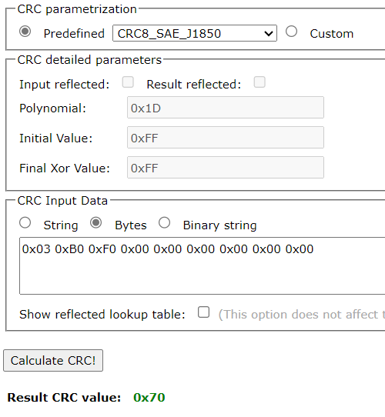
 |  |  |  |  |  |  |  |  |  |  |  |  |  |  |  |  |  |  |  |  |  |  |  | 1 | 0 | 0 | 0 | 1 | 1 | 1 | 0 | 1
 |  |  |  |  |  |  |  |  |  |  |  |  |  |  |  |  |  |  |  |  |  |  |  |  | 1 | 1 | 1 | 1 | 0 | 1 | 0 | 1
 |  |  |  |  |  |  |  |  |  |  |  |  |  |  |  |  |  |  |  |  |  |  |  |  | 1 | 0 | 0 | 0 | 1 | 1 | 1 | 0 | 1
 |  |  |  |  |  |  |  |  |  |  |  |  |  |  |  |  |  |  |  |  |  |  |  |  |  | 1 | 1 | 1 | 1 | 0 | 1 | 1 | 1
 |  |  |  |  |  |  |  |  |  |  |  |  |  |  |  |  |  |  |  |  |  |  |  |  |  | 1 | 0 | 0 | 0 | 1 | 1 | 1 | 0 | 1
 |  |  |  |  |  |  |  |  |  |  |  |  |  |  |  |  |  |  |  |  |  |  |  |  |  |  | 1 | 1 | 1 | 1 | 0 | 0 | 1 | 1
 |  |  |  |  |  |  |  |  |  |  |  |  |  |  |  |  |  |  |  |  |  |  |  |  |  |  | 1 | 0 | 0 | 0 | 1 | 1 | 1 | 0 | 1
 |  |  |  |  |  |  |  |  |  |  |  |  |  |  |  |  |  |  |  |  |  |  |  |  |  |  |  | 1 | 1 | 1 | 1 | 1 | 0 | 1 | 1
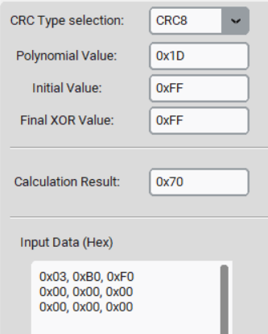
 |  |  |  |  |  |  |  |  |  |  |  |  |  |  |  |  |  |  |  |  |  |  |  |  |  |  |  | 1 | 0 | 0 | 0 | 1 | 1 | 1 | 0 | 1
 |  |  |  |  |  |  |  |  |  |  |  |  |  |  |  |  |  |  |  |  |  |  |  |  |  |  |  |  | 1 | 1 | 1 | 0 | 1 | 0 | 1 | 1
 |  |  |  |  |  |  |  |  |  |  |  |  |  |  |  |  |  |  |  |  |  |  |  |  |  |  |  |  | 1 | 0 | 0 | 0 | 1 | 1 | 1 | 0 | 1
 |  |  |  |  |  |  |  |  |  |  |  |  |  |  |  |  |  |  |  |  |  |  |  |  |  |  |  |  |  | 1 | 1 | 0 | 0 | 1 | 0 | 1 | 1
 |  |  |  |  |  |  |  |  |  |  |  |  |  |  |  |  |  |  |  |  |  |  |  |  |  |  |  |  |  | 1 | 0 | 0 | 0 | 1 | 1 | 1 | 0 | 1
 |  |  |  |  |  |  |  |  |  |  |  |  |  |  |  |  |  |  |  |  |  |  |  |  |  |  |  |  |  |  | 1 | 0 | 0 | 0 | 1 | 0 | 1 | 1
 |  |  |  |  |  |  |  |  |  |  |  |  |  |  |  |  |  |  |  |  |  |  |  |  |  |  |  |  |  |  | 1 | 0 | 0 | 0 | 1 | 1 | 1 | 0 | 1
 |  |  |  |  |  |  |  |  |  |  |  |  |  |  |  |  |  |  |  |  |  |  |  |  |  |  |  |  |  |  |  | 0 | 0 | 0 | 0 | 1 | 0 | 1 | 1
 |  |  |  |  |  |  |  |  |  |  |  |  |  |  |  |  |  |  |  |  |  |  |  |  |  |  |  |  |  |  |  |  |  |  |  | 1 | 0 | 0 | 0 | 1 | 1 | 1 | 0 | 1
 |  |  |  |  |  |  |  |  |  |  |  |  |  |  |  |  |  |  |  |  |  |  |  |  |  |  |  |  |  |  |  |  |  |  |  |  | 0 | 1 | 1 | 1 | 1 | 1 | 0 | 1
 |  |  |  |  |  |  |  |  |  |  |  |  |  |  |  |  |  |  |  |  |  |  |  |  |  |  |  |  |  |  |  |  |  |  |  |  |  | 1 | 0 | 0 | 0 | 1 | 1 | 1 | 0 | 1
 |  |  |  |  |  |  |  |  |  |  |  |  |  |  |  |  |  |  |  |  |  |  |  |  |  |  |  |  |  |  |  |  |  |  |  |  |  |  | 1 | 1 | 1 | 0 | 1 | 0 | 0 | 1
 |  |  |  |  |  |  |  |  |  |  |  |  |  |  |  |  |  |  |  |  |  |  |  |  |  |  |  |  |  |  |  |  |  |  |  |  |  |  | 1 | 0 | 0 | 0 | 1 | 1 | 1 | 0 | 1
 |  |  |  |  |  |  |  |  |  |  |  |  |  |  |  |  |  |  |  |  |  |  |  |  |  |  |  |  |  |  |  |  |  |  |  |  |  |  |  | 1 | 1 | 0 | 0 | 1 | 1 | 1 | 1
 |  |  |  |  |  |  |  |  |  |  |  |  |  |  |  |  |  |  |  |  |  |  |  |  |  |  |  |  |  |  |  |  |  |  |  |  |  |  |  | 1 | 0 | 0 | 0 | 1 | 1 | 1 | 0 | 1
 |  |  |  |  |  |  |  |  |  |  |  |  |  |  |  |  |  |  |  |  |  |  |  |  |  |  |  |  |  |  |  |  |  |  |  |  |  |  |  |  | 1 | 0 | 0 | 0 | 0 | 0 | 1 | 1
 |  |  |  |  |  |  |  |  |  |  |  |  |  |  |  |  |  |  |  |  |  |  |  |  |  |  |  |  |  |  |  |  |  |  |  |  |  |  |  |  | 1 | 0 | 0 | 0 | 1 | 1 | 1 | 0 | 1
 |  |  |  |  |  |  |  |  |  |  |  |  |  |  |  |  |  |  |  |  |  |  |  |  |  |  |  |  |  |  |  |  |  |  |  |  |  |  |  |  |  | 0 | 0 | 0 | 1 | 1 | 0 | 1 | 1
 |  |  |  |  |  |  |  |  |  |  |  |  |  |  |  |  |  |  |  |  |  |  |  |  |  |  |  |  |  |  |  |  |  |  |  |  |  |  |  |  |  |  |  |  | 1 | 0 | 0 | 0 | 1 | 1 | 1 | 0 | 1
 |  |  |  |  |  |  |  |  |  |  |  |  |  |  |  |  |  |  |  |  |  |  |  |  |  |  |  |  |  |  |  |  |  |  |  |  |  |  |  |  |  |  |  |  |  | 1 | 0 | 1 | 0 | 1 | 1 | 0 | 1
 |  |  |  |  |  |  |  |  |  |  |  |  |  |  |  |  |  |  |  |  |  |  |  |  |  |  |  |  |  |  |  |  |  |  |  |  |  |  |  |  |  |  |  |  |  | 1 | 0 | 0 | 0 | 1 | 1 | 1 | 0 | 1
 |  |  |  |  |  |  |  |  |  |  |  |  |  |  |  |  |  |  |  |  |  |  |  |  |  |  |  |  |  |  |  |  |  |  |  |  |  |  |  |  |  |  |  |  |  |  | 0 | 1 | 0 | 0 | 0 | 1 | 1 | 1
 |  |  |  |  |  |  |  |  |  |  |  |  |  |  |  |  |  |  |  |  |  |  |  |  |  |  |  |  |  |  |  |  |  |  |  |  |  |  |  |  |  |  |  |  |  |  |  | 1 | 0 | 0 | 0 | 1 | 1 | 1 | 0 | 1
 |  |  |  |  |  |  |  |  |  |  |  |  |  |  |  |  |  |  |  |  |  |  |  |  |  |  |  |  |  |  |  |  |  |  |  |  |  |  |  |  |  |  |  |  |  |  |  |  | 0 | 0 | 0 | 0 | 0 | 0 | 0 | 1
 |  |  |  |  |  |  |  |  |  |  |  |  |  |  |  |  |  |  |  |  |  |  |  |  |  |  |  |  |  |  |  |  |  |  |  |  |  |  |  |  |  |  |  |  |  |  |  |  |  |  |  |  |  |  |  | 1 | 0 | 0 | 0 | 1 | 1 | 1 | 0 | 1
 |  |  |  |  |  |  |  |  |  |  |  |  |  |  |  |  |  |  |  |  |  |  |  |  |  |  |  |  |  |  |  |  |  |  |  |  |  |  |  |  |  |  |  |  |  |  |  |  |  |  |  |  |  |  |  |  | 0 | 0 | 0 | 1 | 1 | 1 | 0 | 1
 |  |  |  |  |  |  |  |  |  |  |  |  |  |  |  |  |  |  |  |  |  |  |  |  |  |  |  |  |  |  |  |  |  |  |  |  |  |  |  |  |  |  |  |  |  |  |  |  |  |  |  |  |  |  |  |  |  |  |  | 1 | 0 | 0 | 0 | 1 | 1 | 1 | 0 | 1
 |  |  |  |  |  |  |  |  |  |  |  |  |  |  |  |  |  |  |  |  |  |  |  |  |  |  |  |  |  |  |  |  |  |  |  |  |  |  |  |  |  |  |  |  |  |  |  |  |  |  |  |  |  |  |  |  |  |  |  |  | 1 | 1 | 0 | 0 | 1 | 1 | 0 | 1
 |  |  |  |  |  |  |  |  |  |  |  |  |  |  |  |  |  |  |  |  |  |  |  |  |  |  |  |  |  |  |  |  |  |  |  |  |  |  |  |  |  |  |  |  |  |  |  |  |  |  |  |  |  |  |  |  |  |  |  |  | 1 | 0 | 0 | 0 | 1 | 1 | 1 | 0 | 1
 |  |  |  |  |  |  |  |  |  |  |  |  |  |  |  |  |  |  |  |  |  |  |  |  |  |  |  |  |  |  |  |  |  |  |  |  |  |  |  |  |  |  |  |  |  |  |  |  |  |  |  |  |  |  |  |  |  |  |  |  |  | 1 | 0 | 0 | 0 | 0 | 1 | 1 | 1
 |  |  |  |  |  |  |  |  |  |  |  |  |  |  |  |  |  |  |  |  |  |  |  |  |  |  |  |  |  |  |  |  |  |  |  |  |  |  |  |  |  |  |  |  |  |  |  |  |  |  |  |  |  |  |  |  |  |  |  |  |  | 1 | 0 | 0 | 0 | 1 | 1 | 1 | 0 | 1
 |  |  |  |  |  |  |  |  |  |  |  |  |  |  |  |  |  |  |  |  |  |  |  |  |  |  |  |  |  |  |  |  |  |  |  |  |  |  |  |  |  |  |  |  |  |  |  |  |  |  |  |  |  |  |  |  |  |  |  |  |  |  | 0 | 0 | 0 | 1 | 0 | 0 | 1 | 1
 |  |  |  |  |  |  |  |  |  |  |  |  |  |  |  |  |  |  |  |  |  |  |  |  |  |  |  |  |  |  |  |  |  |  |  |  |  |  |  |  |  |  |  |  |  |  |  |  |  |  |  |  |  |  |  |  |  |  |  |  |  |  |  |  |  | 1 | 0 | 0 | 0 | 1 | 1 | 1 | 0 | 1
 |  |  |  |  |  |  |  |  |  |  |  |  |  |  |  |  |  |  |  |  |  |  |  |  |  |  |  |  |  |  |  |  |  |  |  |  |  |  |  |  |  |  |  |  |  |  |  |  |  |  |  |  |  |  |  |  |  |  |  |  |  |  |  |  |  |  | 0 | 0 | 1 | 0 | 1 | 1 | 0 | 1
 |  |  |  |  |  |  |  |  |  |  |  |  |  |  |  |  |  |  |  |  |  |  |  |  |  |  |  |  |  |  |  |  |  |  |  |  |  |  |  |  |  |  |  |  |  |  |  |  |  |  |  |  |  |  |  |  |  |  |  |  |  |  |  |  |  |  |  |  | 1 | 0 | 0 | 0 | 1 | 1 | 1 | 0 | 1
 |  |  |  |  |  |  |  |  |  |  |  |  |  |  |  |  |  |  |  |  |  |  |  |  |  |  |  |  |  |  |  |  |  |  |  |  |  |  |  |  |  |  |  |  |  |  |  |  |  |  |  |  |  |  |  |  |  |  |  |  |  |  |  |  |  |  |  |  |  | 0 | 1 | 1 | 1 | 0 | 1 | 0 | 1
 |  |  |  |  |  |  |  |  |  |  |  |  |  |  |  |  |  |  |  |  |  |  |  |  |  |  |  |  |  |  |  |  |  |  |  |  |  |  |  |  |  |  |  |  |  |  |  |  |  |  |  |  |  |  |  |  |  |  |  |  |  |  |  |  |  |  |  |  |  |  | 1 | 0 | 0 | 0 | 1 | 1 | 1 | 0 | 1
 |  |  |  |  |  |  |  |  |  |  |  |  |  |  |  |  |  |  |  |  |  |  |  |  |  |  |  |  |  |  |  |  |  |  |  |  |  |  |  |  |  |  |  |  |  |  |  |  |  |  |  |  |  |  |  |  |  |  |  |  |  |  |  |  |  |  |  |  |  |  |  | 1 | 1 | 0 | 0 | 1 | 0 | 0 | 1
 |  |  |  |  |  |  |  |  |  |  |  |  |  |  |  |  |  |  |  |  |  |  |  |  |  |  |  |  |  |  |  |  |  |  |  |  |  |  |  |  |  |  |  |  |  |  |  |  |  |  |  |  |  |  |  |  |  |  |  |  |  |  |  |  |  |  |  |  |  |  |  | 1 | 0 | 0 | 0 | 1 | 1 | 1 | 0 | 1
 |  |  |  |  |  |  |  |  |  |  |  |  |  |  |  |  |  |  |  |  |  |  |  |  |  |  |  |  |  |  |  |  |  |  |  |  |  |  |  |  |  |  |  |  |  |  |  |  |  |  |  |  |  |  |  |  |  |  |  |  |  |  |  |  |  |  |  |  |  |  |  |  | 1 | 0 | 0 | 0 | 1 | 1 | 1 | 1
 |  |  |  |  |  |  |  |  |  |  |  |  |  |  |  |  |  |  |  |  |  |  |  |  |  |  |  |  |  |  |  |  |  |  |  |  |  |  |  |  |  |  |  |  |  |  |  |  |  |  |  |  |  |  |  |  |  |  |  |  |  |  |  |  |  |  |  |  |  |  | Final XOR |  | 1 | 1 | 1 | 1 | 1 | 1 | 1 | 1
 |  |  |  |  |  |  |  |  |  |  |  |  |  |  |  |  |  |  |  |  |  |  |  |  |  |  |  |  |  |  |  |  |  |  |  |  |  |  |  |  |  |  |  |  |  |  |  |  |  |  |  |  |  |  |  |  |  |  |  |  |  |  |  |  |  |  |  |  |  |  | Hex | Dec | 0 | 1 | 1 | 1 | 0 | 0 | 0 | 0
 |  |  |  |  |  |  |  |  |  |  |  |  |  |  |  |  |  |  |  |  |  |  |  |  |  |  |  |  |  |  |  |  |  |  |  |  |  |  |  |  |  |  |  |  |  |  |  |  |  |  |  |  |  |  |  |  |  |  |  |  |  |  |  |  |  |  |  |  |  |  | 0x70 | 112

